商品信息
COCO Living Space｜简约不锈钢浴室沥水置物架
来源：COCO_Living_Space_Shopee全量审计_持续更新.xlsx｜工作表：高销量商品｜Excel第57行｜商品ID：26274665216

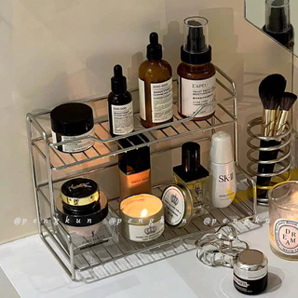
字段 | 内容 | 商品主图
序号 | 50
商品主图 | 见右侧嵌入主图
商品ID | 26274665216
商品中文名称
商品标题 | Minimalist-style stainless steel storage rack for bathroom sink — for cosmetics, shower gel, and toiletries; drainable storage rack
Shopee链接 | https://shopee.com.my/Minimalist-style-stainless-steel-storage-rack-for-bathroom-sink-%E2%80%94-for-cosmetics-shower-gel-and-toiletries-drainable-storage-rack-i.115498741.26274665216
近月销量显示 | 11 Sold/Month
近月销量下限 | 11
列表价格显示 | RM35.32
列表最低价(MYR) | 35.32
列表评分 | 4.9
累计总销量显示 | 1k+ Sold
累计总销量下限 | 1,000
是否精确 | FALSE
详情价格显示 | RM35.32 After Voucher
详情价(MYR) | 35.32
详情评分 | 4.9
评论覆盖 | partial
好评主题 | 可见评论主要认可置物架厚重稳固、体积不大但容量较好、排水顺畅、表面光亮且不易锈，收纳整齐，跨境配送速度也获得肯定。
差评/风险主题 | 1条可见评论认为价格偏高；评分分布中另有1条三星和1条二星，但当前页未展示其正文，具体低星原因未知。
图片来源URL | https://down-my.img.susercontent.com/file/sg-11134201-7rdws-mbypey65bsk6fc@resize_w320_nl.webp
1688链接
颜色/规格
长宽高
重量(g)
单个成本
单个运费
国内段总价
国际头程
总成本估算
利润估算
预计毛利率估算
3个成本
3个运费
国内段总价2
国际头程2
总成本估算2
利润估算2
预计毛利率估算2
5个成本
5个运费
国内段总价3
国际头程3
总成本估算3
利润估算3
预计毛利率估算3
8个成本
8个运费
国内段总价4
国际头程4
总成本估算4
利润估算4
预计毛利率估算4

